오브젝트의 크기
크기 = WIDTH * LENGTH * HEIGHT (WIDTH가 화면에서 보이는 쪽)
단위 = 미터(meter)

 | 맵(한 구간) | 3D 배경 | 낮은 점프 장애물 | 높은 점프 장애물 | *슬라이딩 장애물 | 짧은 플랫폼 | 긴 플랫폼
WIDTH | 36 | 36 | 1 | 1 | 2.5 | 4.5 | 9
LENGTH | 5 | 5 | 1 | 1 | 2 | 1 | 1
HEIGHT | 1 | 1 | 2 | 4 | 1 | 0.5 | 0.5
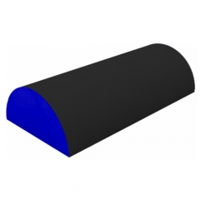

*슬라이딩 장애물은 다른 오브젝트들과는 달리 반 원통형이고 안쪽에 빈 공간을 갖는다.
*반 원통 안에 빈 공간은 지름 2, 높이 1(=반지름)의 공간이다.
*빈 공간 바깥의 두께는 0.5m이다.

공중 유닛
까마귀 |  | 매
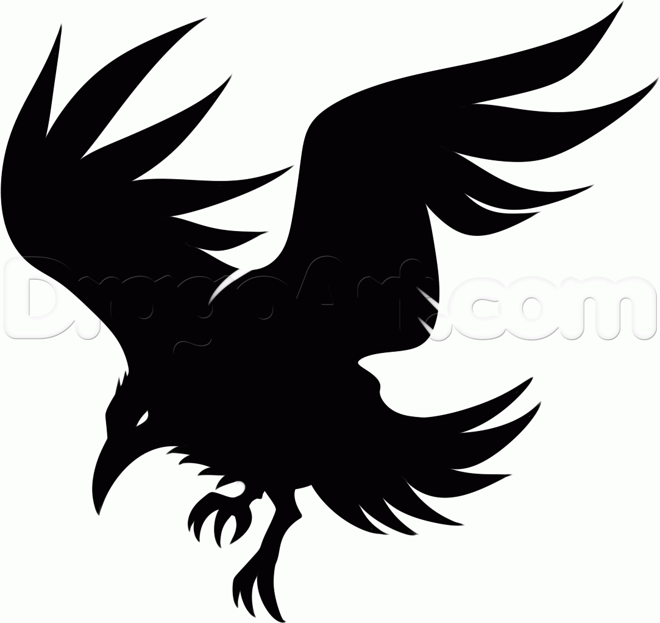
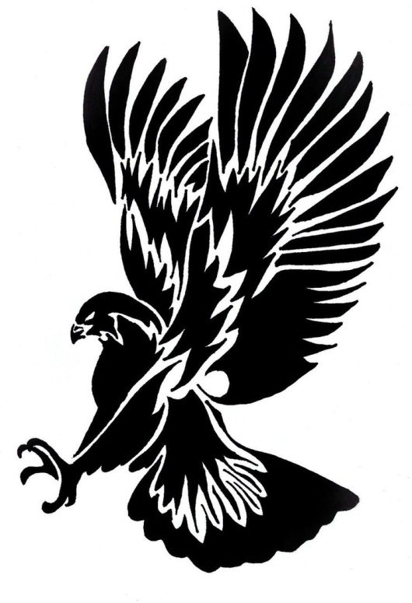

번호 | 특징 | 번호 | 특징
1 | 날카로운 부리와 발톱을 지님, 날카로운 눈매를 지님 | 1 | 날카로운 부리와 발톱을 지님, 날카로운 눈매를 지님
2 | 몸집이 작으며(신장 1m 정도) 다수가(5~6마리) 떼를 지어 나타난다. | 2 | 몸집이 크며(신장 1.5m 정도) 소수가(1~3) 떼를 지어 나타난다.(신장 1m 정도)
3 | 온 몸이 검은색임 | 3 | 공격할 때 발톱을 앞으로 내세워 빠르게 날아가 주인공을 공격한다.
4 | 공격할 때 부리를 앞으로 내밀어 빠르게 날아가 주인공을 공격한다.

올빼미
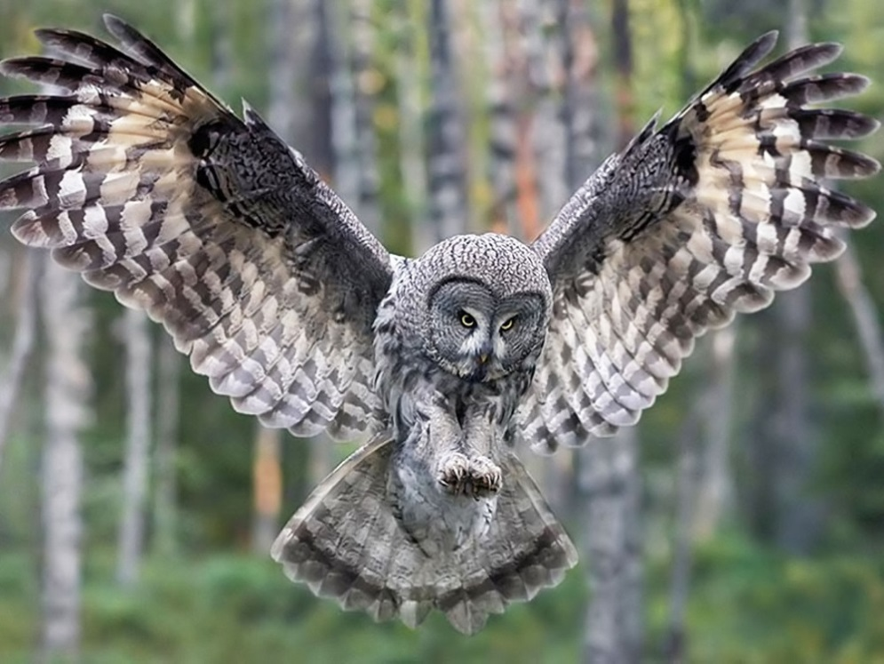

번호 | 특징
1 | 날카로운 부리와 발톱을 지님, 원형의 거대한 눈을 가지고 있다.
2 | 몸집이 매우 크며(신장 3m 정도) 한마리만 나타난다.
3 | 거대한 날개로 바람을 날려 공격한다.
4 | 바람을 날려 공격하다가 발톱을 앞으로 내세워 빠르게 날아가 주인공을 공격한다.

근거리 유닛
멧돼지 |  | 불독
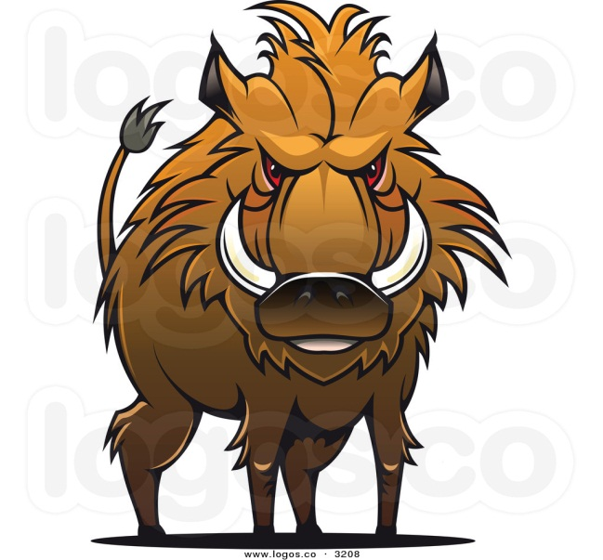
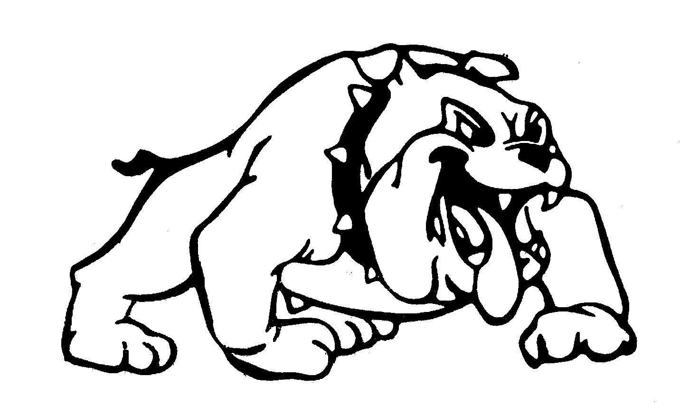

번호 | 특징 | 번호 | 특징
1 | 몸집이 매우 크고(신장 2.3m), 우락부락하며 험상궂은 외모를 지니고 있다. | 1 | 몸집이 매우 크고(신장 2.3m), 우락부락하며 험상궂은 외모를 지니고 있다.
2 | 직사각형의 자기 신장만한 거대한 나무 방패를 들고 있다. | 2 | 원형의 자기 신장만한 거대한 철 방패를 들고 있으며, 방패 중앙에 커다란 가시가 있다.
3 | 주인공이 시야에 들어오면 방패를 내세워 돌진한다. | 3 | 주인공이 시야에 들어오면 방패를 내세워 돌진한다.

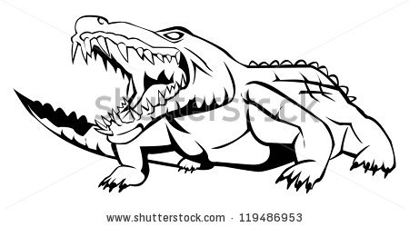
악어 |  | 코뿔소
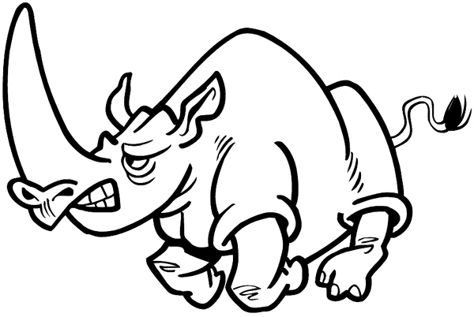

번호 | 특징 | 번호 | 특징
1 | 몸집이 매우 크고(신장 2.3m), 우락부락하며 험상궂은 외모와 날카로운 이빨 그리고 매서운 눈을 가지고 있다. | 1 | 몸집이 매우 크고(신장 2.3m), 우락부락하며 험상궂은 외모를 지니고 있다.
2 | 자기 신장만한 하수구 뚜껑을 들고 있다. | 2 | 다른 근접 유닛들과는 달리 방패를 들고 있지 않으며, 철로 된 중세 갑옷을 입고 있다. (얼굴 정면 턱 쪽 부분을 제외한 모든 부위를 방어한다.)
3 | 주인공이 시야에 들어오면 방패를 내세워 돌진한다. | 3 | 주인공이 시야에 들어오면 럭비의 태클 자세를 취하고 돌진한다.

원거리 유닛
도베르만
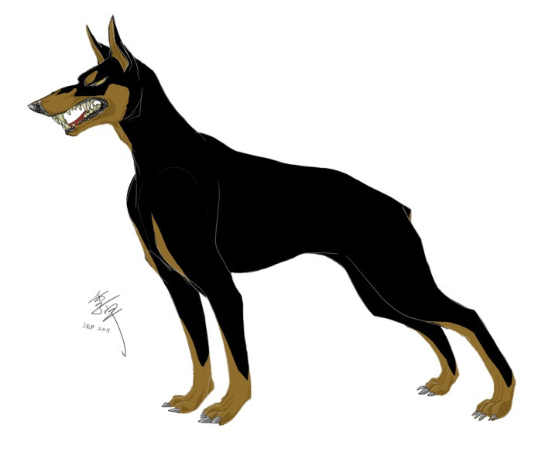

번호 | 특징
1 | 매서운 눈과 외모를 가지고 있다. 신장은 주인공과 같으며(1.7m), 마른 신체를 가지고 있다.
2 | 원거리 무기(ex.스나이퍼 총)를 지니고 있으며 주인공 시야 바깥에서부터 공격을 한다.

습격형 유닛
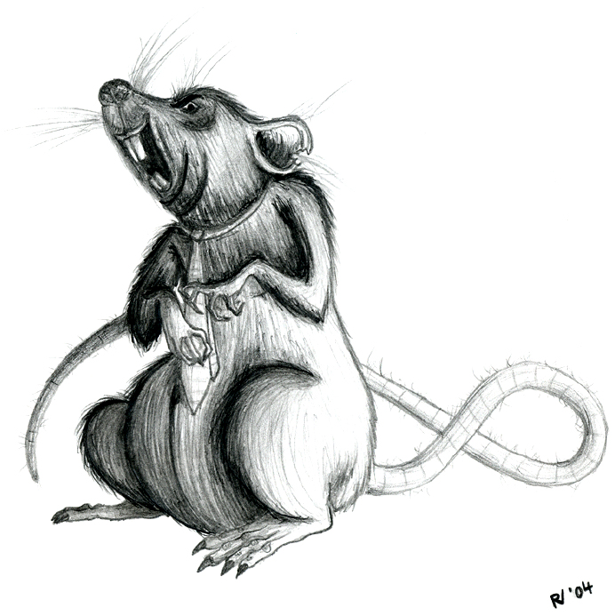
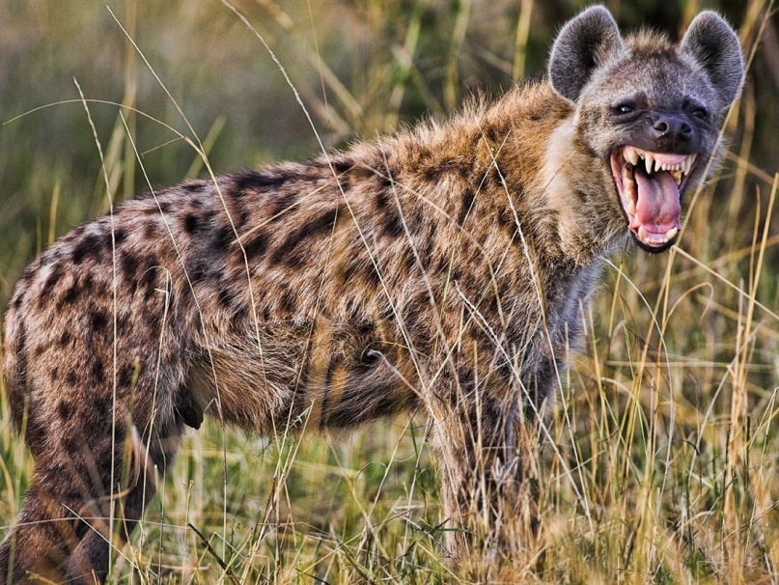
쥐 |  | 하이에나

번호 | 특징 | 번호 | 특징
1 | 신체가 매우 작고(신장 0.6m), 비열한 외모를 가지고 있다. | 1 | 신체가 비교적 작고(신장 1.2m), 비열한 외모를 가지고 있다.
2 | 주인공 뒤쪽에서 이쑤시개 크기의 창을 들고 갑자기 달려와 공격을 한다. | 2 | 주인공 뒤쪽에서 작은 단검을 앞으로 겨누고, 빠르게 달려와 공격을 한다.
3 | 한번에 여러마리(3~4)가 한번에 몰려와 공격할 때도 있다. | 3 | 한번에 한마리만 공격을 한다.

동료
토끼 |  | 육지 거북 |  | 고슴도치
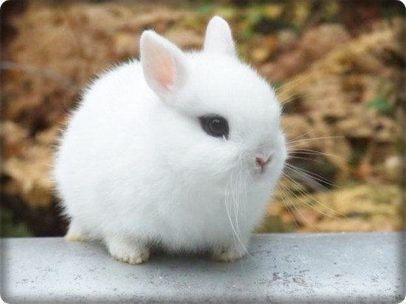
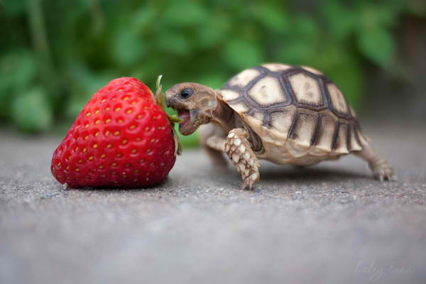
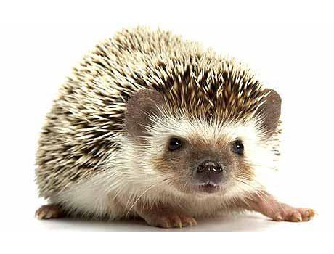

번호 | 특징 | 번호 | 특징 | 번호 | 특징
1 | 귀여운 외모와 전체적으로 흰 털을 가지고 있다 | 1 | 약간 게을러 보이는 외모와 둥근 등껍질을 가지고 있다. | 1 | 항상 멍한 표정으로 있으며 머리와 등쪽에 무수히 가시가 나 있다.
2 | 평소엔 무표정한 얼굴로 있다가, 주인공에 의해 날아갈 때가 되면 결의에 찬 표정을 한다. | 2 | 주인공에 의해 날아갈 때가 되면 등껍질에 몸을 숨긴다. | 2 | 주인공에 의해 날아갈 때가 되면 몸을 밤송이 처럼 둥그렇게 마는데 주인공이 아파하는 표정이 된다.
3 | 날아갈 때 슈퍼맨 포즈를 하며 날아간다. (한쪽 팔만 앞으로 내밈) | 3 | 느리게 날아가지만 튕기는 횟수가 높다. | 3 | 데미지가 높다
4 | 굉장히 빠르게 날아간다.

아르마딜로 |  | 여우 |  | 아기곰
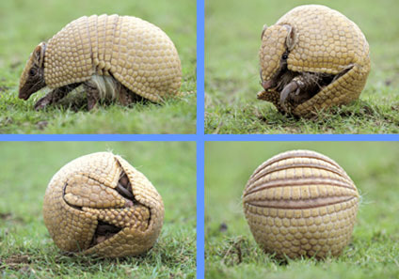
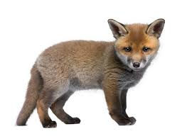
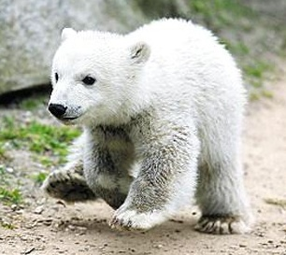

번호 | 특징 | 번호 | 특징 | 번호 | 특징
1 | 눈을 말똥말똥하게 뜨고 있고 주둥이가 긴 외모를 가지고 있다. | 1 | 항상 생글생글 웃고 있다. 심지어 날아갈 때도 | 1 | 평소엔 장난스러운 표정을 하고 있다. 날아갈 때가 되면 자신감에 찬 표정을 한다.
2 | 주인공에 의해 날아갈 때가 되면 몸을 둥그렇게 만다. | 2 | 주인공에 날아갈 때가 되면 날아차기 포즈를 하며 날아간다. | 2 | 날아갈 때가 되면 슈퍼맨 포즈를 하며 날아간다. (두 팔을 모두 앞으로 내밈)

Sheet1

이름 | 방랑토끼
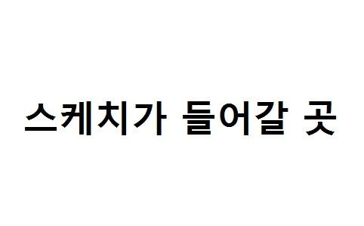

설명 | 모험을 좋아하는 토끼
 | 우연찮게 커프의 마을에 들려 커프와 함께 여정을 떠나는 중이다
능력치 | 특수한 능력이나 잔재주 등은 없지만
 | 그동안의 모험 생활로 인해 탄탄한 기본기를 갖춘 동료이다.
외관 | 흰색 몸을 가지고 있다.
 | 간단한 나침반 팬던트를 목에 걸고다닌다.
 | 긴 여정 동안의 햇빛을 막아줄 밀집모자를 항상 쓰고 다닌다.

이름 | 탐험가 토끼


설명 | 커프와의 고된 여정을 통해 마침내 탐험가로 전직한 토끼
능력치 | 탐험가의 노련함으로 토끼는 이제 보다 더 멀리 이동할 수 있다.
 | 탐험가 토끼는 다른 동료보다 바운스 횟수가 한회 더 증가한다
외관 | 탐험 중 추위를 막아줄 가죽 조끼와 가죽 바지를 입고있다.
 | 이전의 나침반 펜던트와 모자보다 더 크고 세련된 것을 지니고 있다.

이름 | 갱스터 토끼


설명 | 결국 현재의 부당한 사회구조에 불만을 품고 갱스터가 된 토끼
 | 이전의 진취적이고 도전적인 성격은 모두 분노로 뒤바껴있다.
능력치 | 짙어진 분노로 인해 그는 주변 상황을 보지 못하고 앞만 보고 돌격
 | 하는 성질을 띄게 되었다. 이러한 성질로 인해 갱스터 토끼는 절대
 | 바운스를 하지않는다. 대신에 공격력이 무지막지하게 상승되었다.
외관 | 낡아 해진 옷들은 모두 버리고 갱단 사업으로 벌어들인 돈으로 새
 | 정장과 정장모를 멋스럽게 갖추고 있다. 정장은 전체적으로 블랙계열
 | 이며 오른손에는 언제나 시가 한개비를 들고 다닌다.

Sheet2
이름 | 고양이


설명 | 주인에게 버려진 고양이, 시궁창 거리를 떠돌다 커프의 눈에 들어
 | 현재는 커프와 함께 동행 중이다.
능력치 | 작은 몸체를 활용해 빠른 속도로 이동할 수 있다.
 | 하지만 그만큼 공격력이 타 동료들 보다 낮다.
외관 | 똘망하고 커다란 눈을 지니고 있으며 꼬리에 항상 파란 리본을
 | 묶고 다닌다

이름 | 성장한 고양이


설명 | 커프를 따라다닌지 어연 몇 년, 이제 고양이도 많이 성장했다.
능력치 | 성장의 여파로 인해 몸집이 커져 속도가 감소하였다.
 | 하지만 잃은 만큼 얻은 것도 있으니 속도 대신에 보다 높은
 | 공격력을 얻게 되었다.
외관 | 기존 고양이와 다르게 직립보행을 하게 되었으며, 꼬리에 파란
 | 리본은 기존과 같이 추가로 목에 파란 밴드로 방울을 달고다닌다.

이름 | 마법사 고양이


설명 | 고양이는 어릴때부터 동경하던 것이 있었다. 그것은 그림책에서나
 | 보던 마법사였다. 마침내 고양이는 그 꿈을 이루게 되었다.
능력치 | 마법사가 된 고양이는 마법을 부려 적이 아닌 장애물 오브젝트엔
 | 충돌하지 않고 지나갈 수 있게 되었다.
외관 | 파란 마법사 꼬깔 모자와 파란 망토를 두르고 있다.
 | 손에는 자신이 좋아하는 생선 뼈다귀를 지팡이 처럼 들고 쓴다.

Sheet3
이름 | 곰
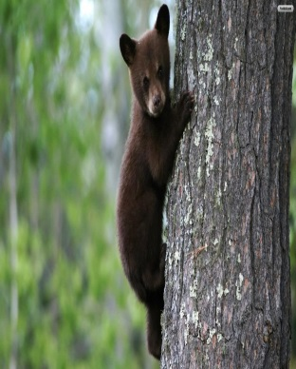

설명 | 어미를 돼지들에 의해 잃고, 구해준 주인공을 따라다니며 도와주고 있다.
 | 식탐과 호기심이 매우 강하다.
능력치 | 속도가 느린 대신 다른 종류의 동료들보다 덩치가 크고
 | 강한 데미지를 가지고 있다.(기본)
외관 | 노동자 계급의 옷을 입고 있다.

이름 | 북극곰
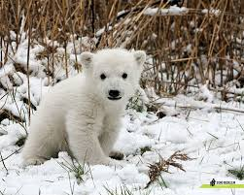

설명 | 북극에서 돼지들에게 단지 귀엽다는 이유로 잡혀왔다.
 | 구해준 주인공을 위해 도움을 주고 있다.
능력치 | 일반 곰보다 약간 더 넓은 공격 범위와 데미지를 가지고 있다.
 | 대신 날아가는 속도가 약간 느리다.
외관 | 이누이트족의 옷을 입고 있다.

이름 | 판다
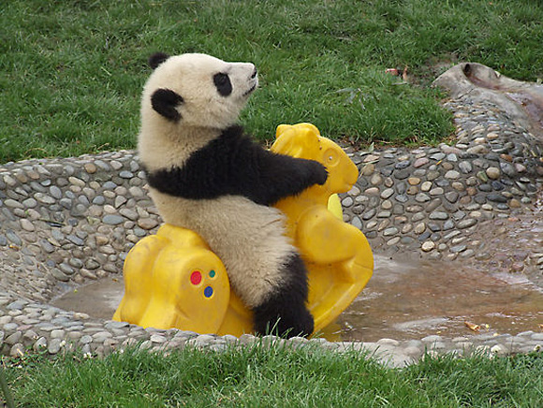

설명 | 동쪽의 나라에서 단지 희귀하다는 이유로 잡혀왔다.
 | 주인공이 먹을 것을 주고 있기에 따라다니고 있다.
능력치 | 일반 곰보다 적은 공격 범위를 가지고 있는 대신 적이 아닌
 | 오브젝트들을 통과하는 능력을 가졌다.
외관 | 인민복을 입고 있다.

이름 | 흑곰
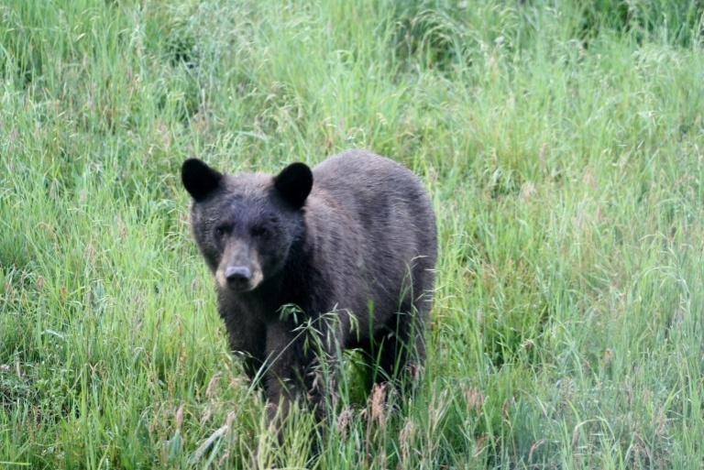

설명 | 어린 나이에 혼자서 돼지들에게 저항하다가 한쪽 눈을 잃고 잡혀있었다.
 | 구해준 주인공을 도와주고 있지만 매우 난폭해서 다른 동료들이 다가가기 힘들어 하는 편
능력치 | 일반 곰보다 매우 높은 데미지를 가지고 있다.
 | 범위는 같다. 그대신 날아가는 속도가 매우 느리다.
외관 | 노동자 계급의 옷을 입고 있고, 한 쪽 눈에 흉터가 있다.

이름 | 반달 가슴 곰
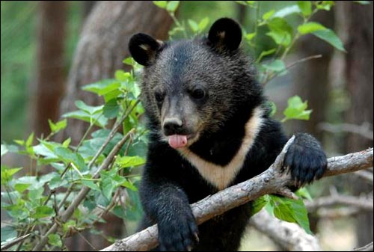

설명 | 돼지들의 음식을 훔쳐 갇혀있다가 주인공에 의해 구조되었다.
 | 장난끼가 많다.
능력치 | 일반 곰보다 덩치가 작은 대신 튕기는 횟수가 높고 날아가는 속도가 빠르다.

외관 | 노동자 계급의 옷을 입고 있다.

